Sheet1
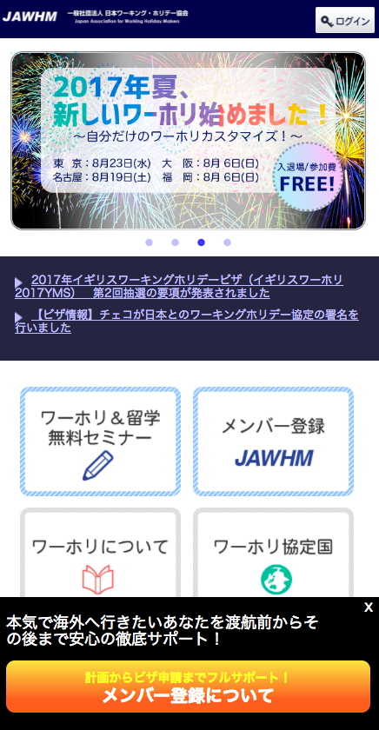

×

初めての方
まずは、ワーホリ＆留学無料セミナー

リンク先：
/seminar/ser/

